상품제안서
요이치 리버 듀얼 이어폰젠더 | 상품코드: S01271

 |  |  |  |  |  | 02-713-8555 | www.synergygift.co.kr
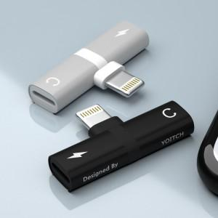 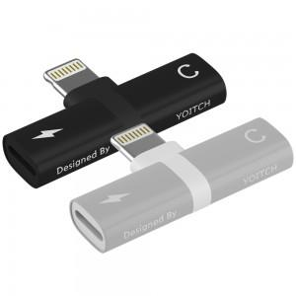

【상세/제작정보】

【인쇄/포장옵션】 | 실크, 레이저 / 포장지포장

【공급단가】 | 수량 | 200~ | 1,000~ | 2,000~ | 4,000~
*VAT별도 | 단가 | 9,450원 | 9,100원 | 8,750원 | 8,400원

【상품 URL】 | https://www.synergygift.co.kr:443/src/goods_detail.php?gdno=11312

